Estadísticas
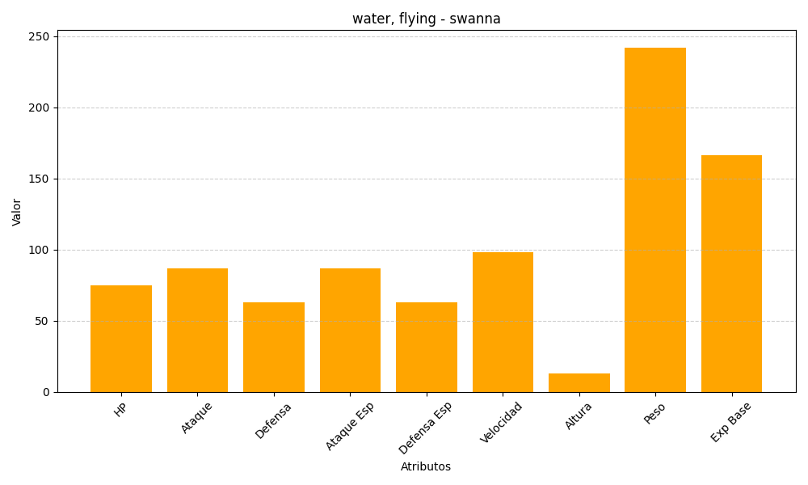
ID | Nombre | Tipo | HP | Ataque | Defensa | Ataque Especial | Defensa Especial | Velocidad | Altura | Peso | Experiencia Base
581 | swanna | water, flying | 75 | 87 | 63 | 87 | 63 | 98 | 13 | 242 | 166

